導入計画
星期 | 星期二 | 星期三 | 星期四 | 星期五 | 星期六 | 星期天 | 星期一
日期 | 2020-04-28 | 2020-04-29 | 2020-04-30 | 2020-05-01 | 2020-05-02 | 2020-05-03 | 2020-05-04
タスク
 | 备份
 | 发布 | 监视 | 监视 | 监视 | 监视 | 监视 | 监视
 | 数据变更
 | 动作检证

人員 | 张震 | 张震 | 张震 | 张震 | 张震 | 张震 | 张震
 | 吕健 | 吕健 | 吕健 | 吕健 | 吕健 | 吕健 | 吕健
 | 秦奇 | 秦奇 | 秦奇 | 秦奇 | 秦奇 | 秦奇 | 秦奇
 | 朱永明 | 朱永明 | 朱永明 | 朱永明 | 朱永明 | 朱永明 | 朱永明

0:00:00
0:30:00
1:00:00
1:30:00
2:00:00
2:30:00
3:00:00
3:30:00
4:00:00
4:30:00
5:00:00
5:30:00
6:00:00
6:30:00
7:00:00
备份＆check
7:30:00
监视
监视
监视
监视
监视
8:00:00
数据更新
8:30:00
发布
9:00:00
9:30:00
动作检证
10:00:00
10:30:00
11:00:00
11:30:00
12:00:00
12:30:00
13:00:00
13:30:00
14:00:00
14:30:00
15:00:00
15:30:00
备份＆check
16:00:00
16:30:00
数据更新
17:00:00
17:30:00
发布
18:00:00
动作检证
18:30:00
19:00:00
19:30:00
20:00:00
20:30:00
21:00:00
21:30:00
22:00:00
22:30:00
23:00:00

導入体制
導入時 導入状況把握、検証結果を確認する問題ある場合 導入続きか中止か判断する

システム運用担当者
システム責任者

日本
山村 健勇
動作確認
山村

中国
高長水
導入作業担当者
監視、問題発生の場合
緊急対応策を打って対応する。
影響されたシステム担当者へ連絡、対応する

導入チェック担当者
王碩・代春青

システム運用担当者
システム責任者
日本
山村 健勇
山村

中国
高長水・王碩・代春青
監視と検証と報告

問題調査と対応

システム問題収集
運用からの問題点を纏める
中国側とコミュニケーションして対応してもらう

システム責任者

日本
山村 健勇
山村

中国

問題点を分析して緊急対策と根本対策を考える。問題対応を行う
高長水
王碩・代春青

5．連絡方法

名前 | ｍａｉｌ | skype | 日本担当携帯
山村 | yamamura_takeo@trial-net.co.jp | yamamura_takeo_trial | 09087138673
代春青 | 2200114dai_chunqing@cn.tre-inc.com | xkx_88 | +8618769429067
王碩 | 10125689wang_shuo@cn.tre-inc.com | strugglews | +8618364531185

事前確認手順
【】 導入事前確認手順兼チェック一覧
作業が完了したら"○"を記入
事前確認と準備

■ | 環境確認
 |  | 10.100.1.170
 |  | リリース対象サーバーは起動中ですか |  |  |  |  | ［ | ］
 |  | リリース作業用アカウントはログインできますか |  |  |  |  | ［ | ］
 |  | 適切な権限はもらっていますか |  |  | sudo -l |  | ［ | ］
 |  | docker version |  |  |  |  | ［ | ］
 |  | docker-compose version |  |  |  |  | ［ | ］

■ | 環境準備
 |  | リリース製品作成
 |  |  | 172.17.5.245:8081
 |  |  | jenkinsにジョッブを起動します。
 |  |  |  | autorun.pipeline.apparel-web |  |  | ［ | ］
 |  |  |  | autorun.pipeline.apparel-web-service |  |  | ［ | ］

 |  |  | 実行後、実行IDは獲得する

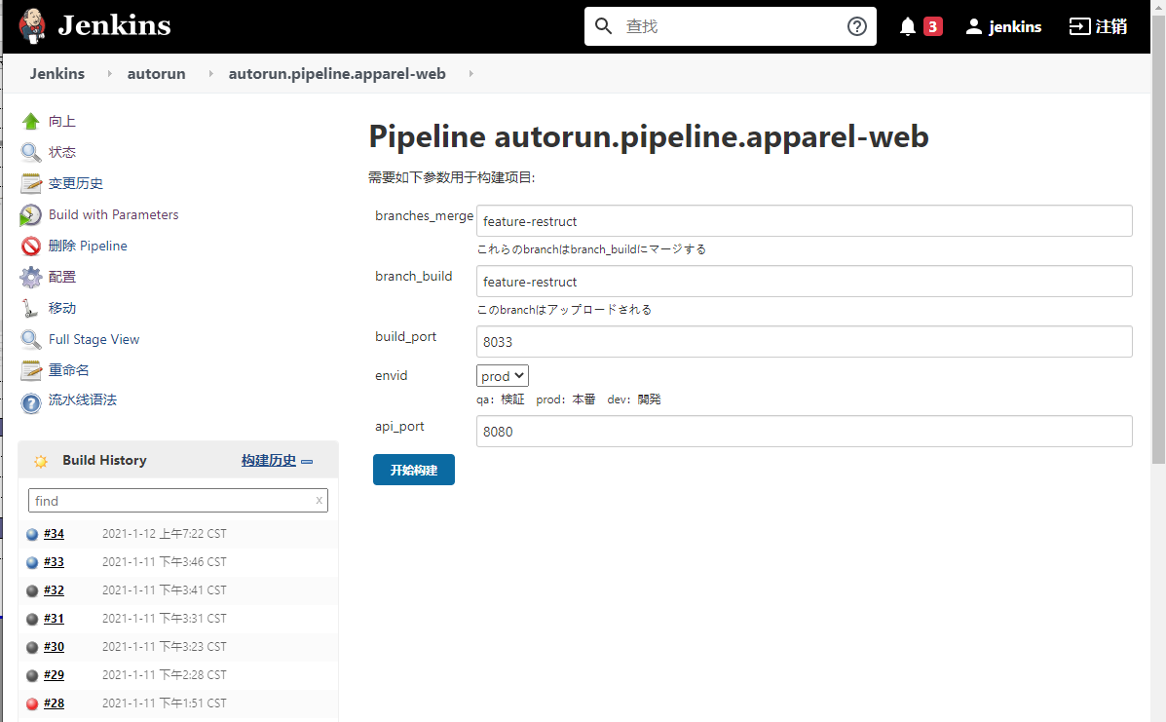
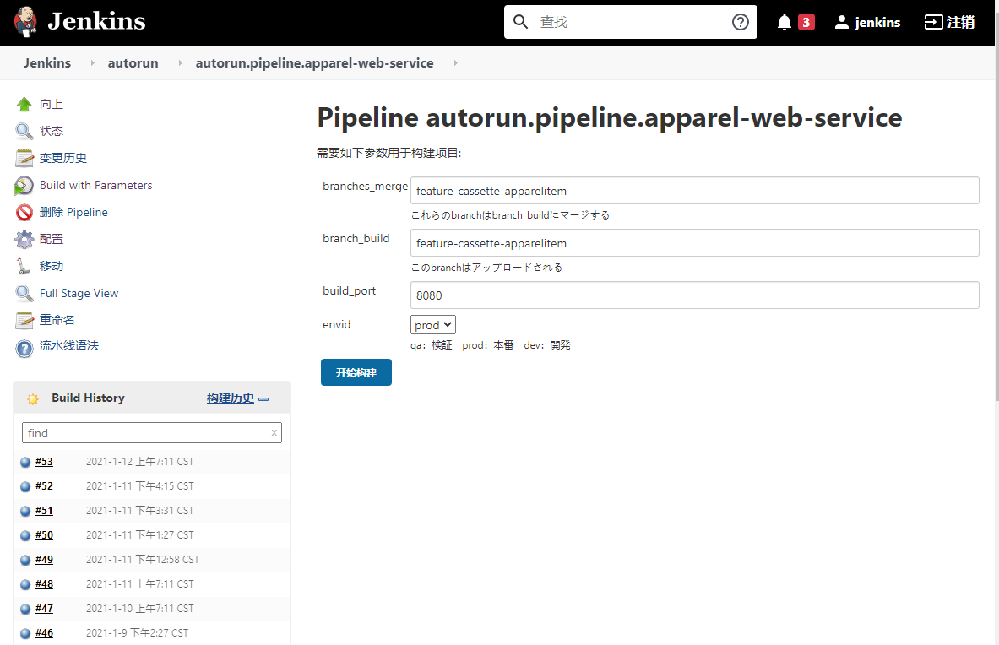

その他
 | リリース資産保管場所
 |  | ローカルPCに保存する
 |  | リリース作業完了後Google Driveにアップロードする

問題点・備考

問題点・備考

 |  |  |  |  |  | 作業日
 |  |  |  |  |  | 作業者 |  | 印
 |  |  |  |  |  | ペア作業者 |  | 印

